F-QB-076-026
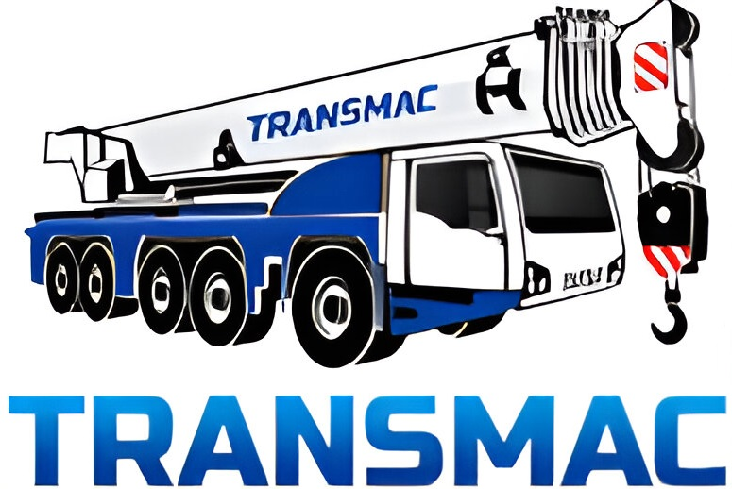 |  | INSPECCIÓN DE ELEMENTOS DE PROTECCIÓN PERSONAL |  |  |  |  |  |  |  |  |  |  |  |  |  |  |  |  |  |  |  |  |  |  |  |  |  |  |  |  |  |  |  |  |  | CL-SGI-MLP-02-016
 |  |  |  |  |  |  |  |  |  |  |  |  |  |  |  |  |  |  |  |  |  |  |  |  |  |  |  |  |  |  |  |  |  |  |  | Fecha: 15-09-2025
 |  |  |  |  |  |  |  |  |  |  |  |  |  |  |  |  |  |  |  |  |  |  |  |  |  |  |  |  |  |  |  |  |  |  |  | Revisión: 0

AREA DE TRABAJO |  |  |  |  |  |  |  |  |  |  |  |  | ESTADO (E): |  |  | BUENO |  | B | REGULAR |  |  | R | MALO |  | M |  | UTILIZA LOS EPP (U): |  |  |  |  | SI |  | NO |  | N/A

REALIZADO POR |  |  |  |  |  |  |  |  | CARGO |  |  |  |  |  |  |  |  |  | FECHA |  |  |  |  |  | FIRMA |  |  |  |  |  |  | CONTRATO |  |  | SERVICIO IZAJE ARMADO DE EQUIPOS MINA

Nº | EQUIPO PROTECCIÓN PERSONAL |  | CASCO |  | ZAPATOS |  | PROTECTOR AUDITIVO |  | OVEROL |  | GUANTES DE SEGURIDAD |  | BARBIQUEJO |  | CHAQUETA GEOLOGO |  | GORRO LEGIONARIO |  | BLOQUEADOR SOLAR |  | BUZO TERMICO |  | PROTECTOR RESPIRATORIO |  | PROTECTOR FACIAL |  | PIJAMA TERMICO |  | TRAJE COMPLETO SOLDADOR |  | LENTES DE SEGURIDAD |  | Otro: |  | OBSERVACIONES

 | NOMBRE Y APELLIDO |  | E | U | E | U | E | U | E | U | E | U | E | U | E | U | E | U | E | U | E | U | E | U | E | U | E | U | E | U | E | U | E | U
1
2
3
4
5
6
7
8
9
10
11
12
13
14
15

